Sheet1
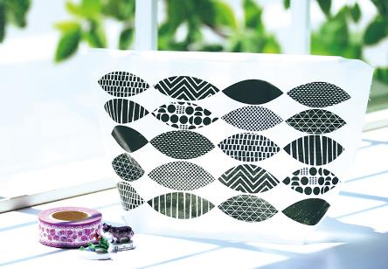
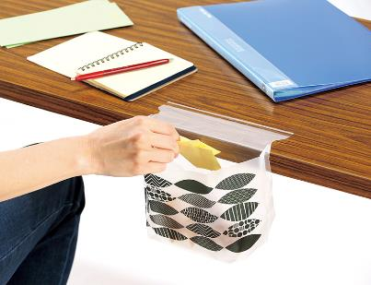
提 案 書

自立もできるどこでもゴミ袋（10P） |  | 参考上代 | ¥150 | 販売価格
 |  | （税別） |  | （税別）
【JAN】 | 4562121887558
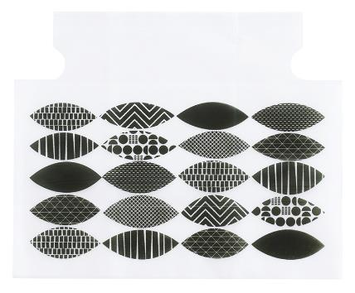 |  |  | 【商品番号】 7383 【本体サイズ】 250*105*145㎜・3g 【パッケージサイズ】 100*5*210㎜・42g 【個装形態】 ポリ袋入 【材質】 ポリエチレン 【入数】 300 【商品説明】 どこでもペタっと貼れる＆自立するゴミ袋 【備考】 ※10枚入り 【生産国】 中国

